상품제안서
락앤락 메트로 머그 600ml | 상품코드: S29006

 |  |  |  |  | 02-713-8555 | www.synergygift.co.kr
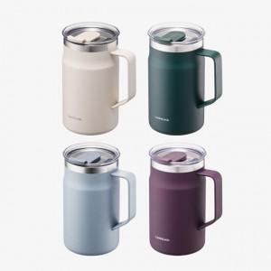 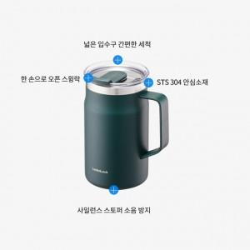 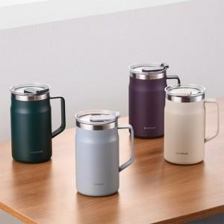

【상세/제작정보】 | 더 커진 용량! 우수한 보온,보냉기능! 스크래치에 강한 파우더 코팅!

【인쇄/포장옵션】 | 레이저 / 포장지포장

【공급단가】 | 수량 | 50~ | 100~ | 500~
*VAT별도 | 세룰리안블루 | 18,100원 | 18,100원 | 18,040원
 | 로드사인그린 | 18,100원 | 18,100원 | 18,040원
 | 시티나잇퍼플 | 18,100원 | 18,100원 | 18,040원
 | 아이보리 | 18,100원 | 18,100원 | 18,040원

【상품 URL】 | https://www.synergygift.co.kr:443/src/goods_detail.php?gdno=29006

